SISTEMA_PUESTATIERRA
 | REPORTE FOTOGRÁFICO - Sistema de Puesta a Tierra
Nombre de la Estacion: | NUEVO_IMPERIAL_PUEBLO
Nombre de Localidad: | NUEVO IMPERIAL
Fecha: | 22/05/2026 - 22/05/2026
Direccion: | AH 7 DE AGOSTO MZ J LT 4
ID site: | LI1076
CRQ: | CRQ000000070613
Sticker Año mantenimiento |  |  | Letrero de Localidad beneficiaria o GPS
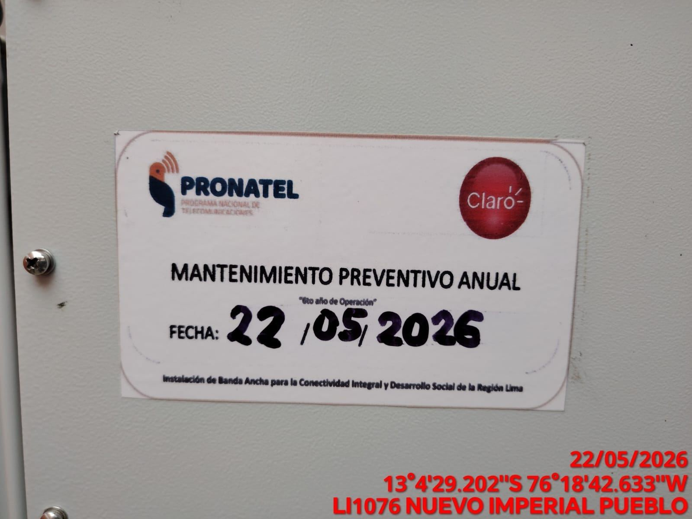 |  |  | 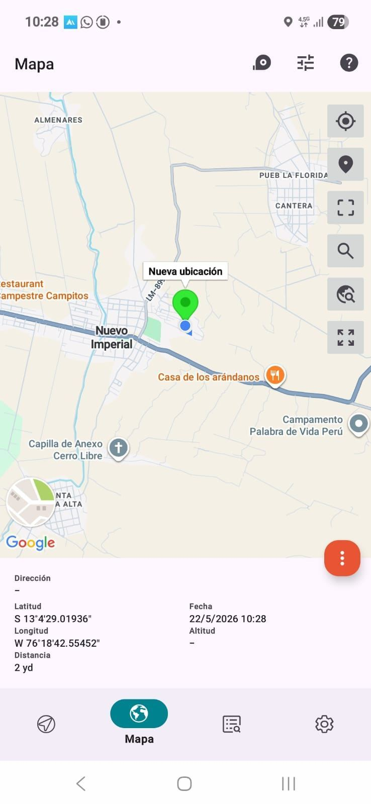

INSPECCIÓN VISUAL
ANTES |  | DURANTE |  | DESPUES
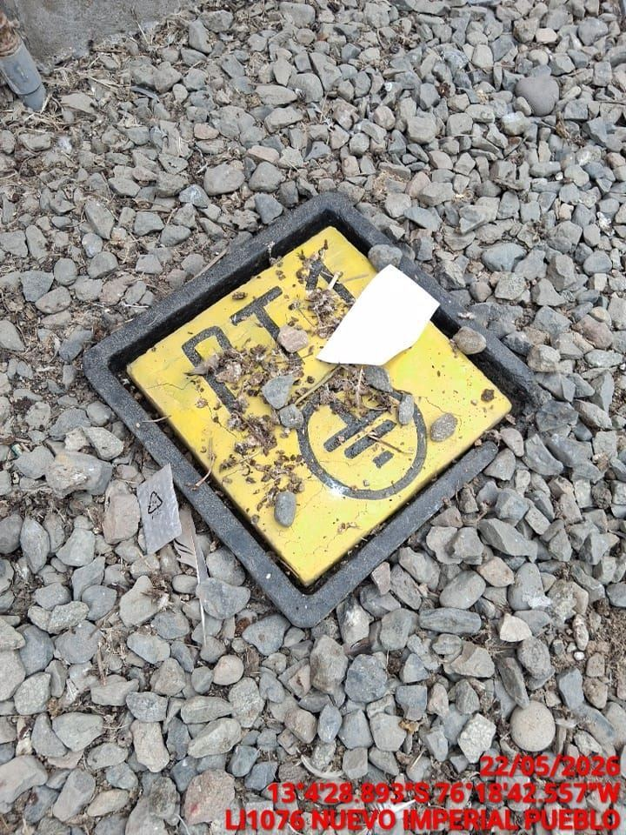 |  | 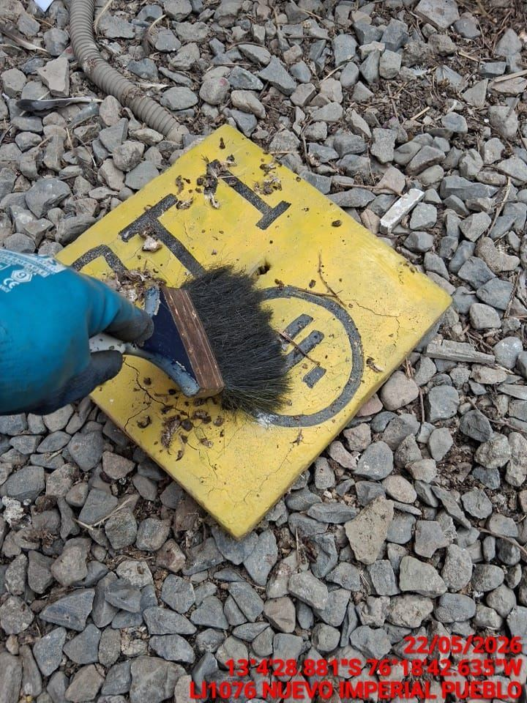 |  | 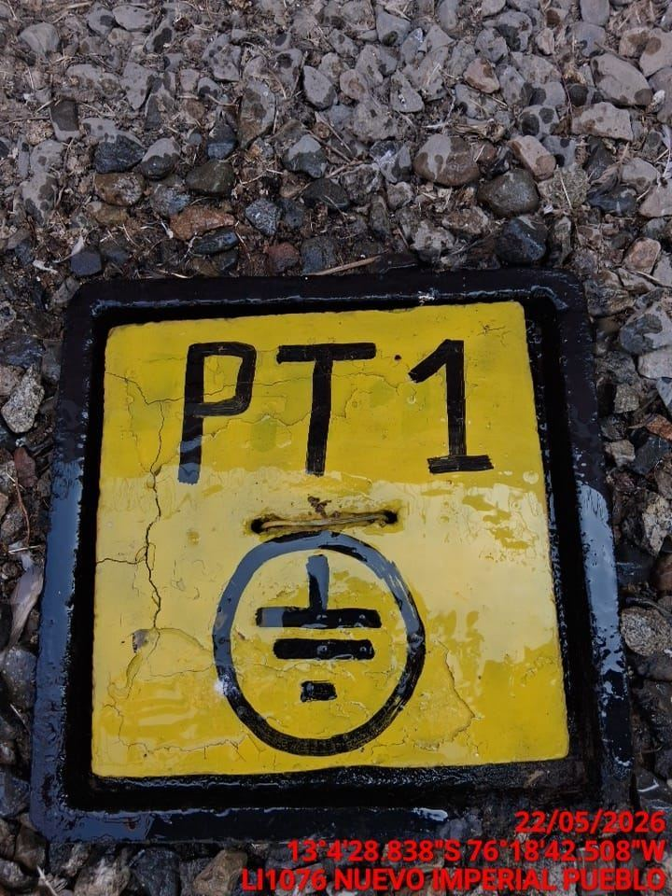

LIMPIEZA TÉCNICA DE COMPONENTES
ANTES |  | DURANTE |  | DESPUES
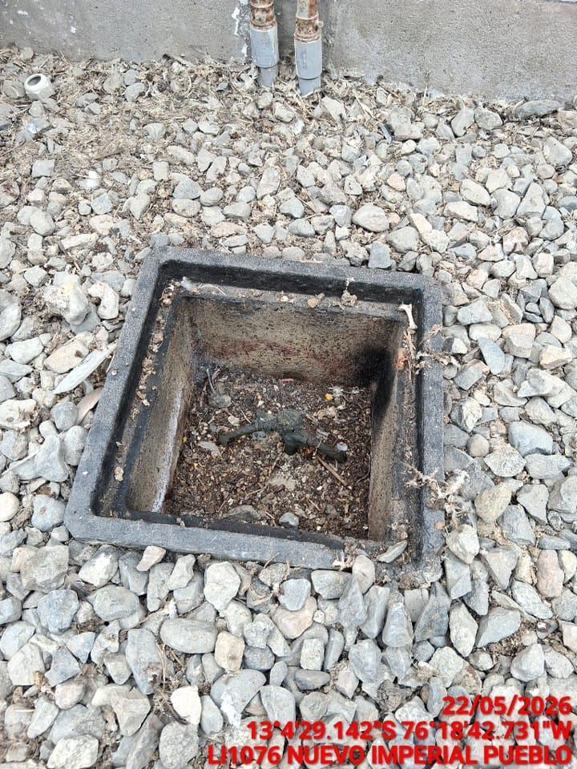 |  | 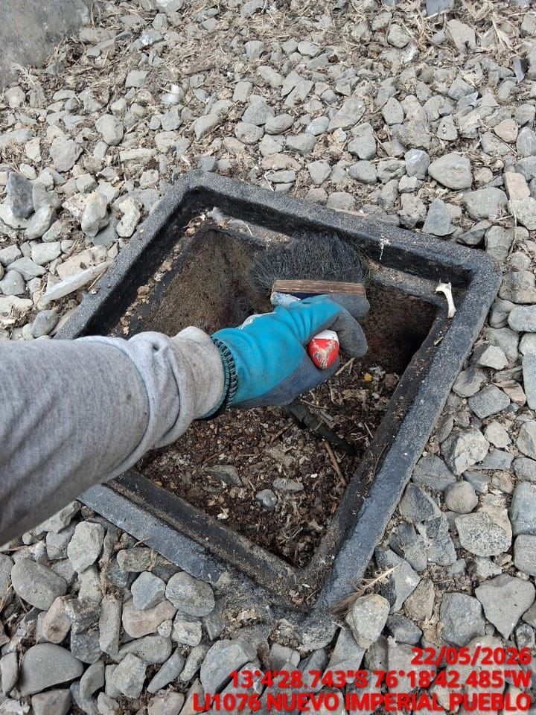 |  | 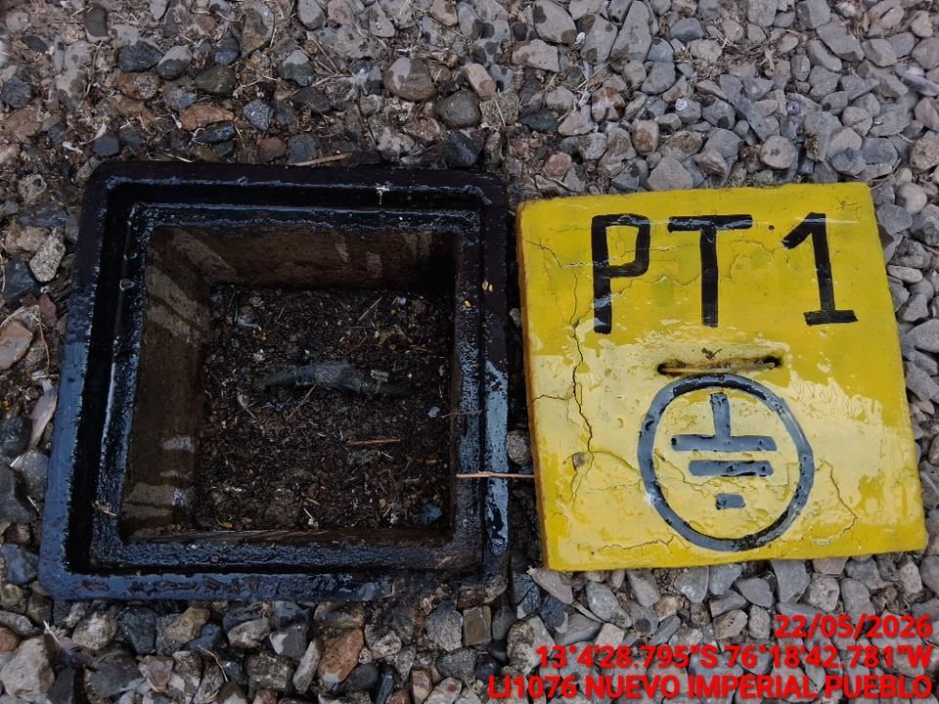

AJUSTE DE CONEXIONADO Y ACTUALIZACION DE SEÑALIZADO
ANTES |  | DURANTE |  | DESPUES
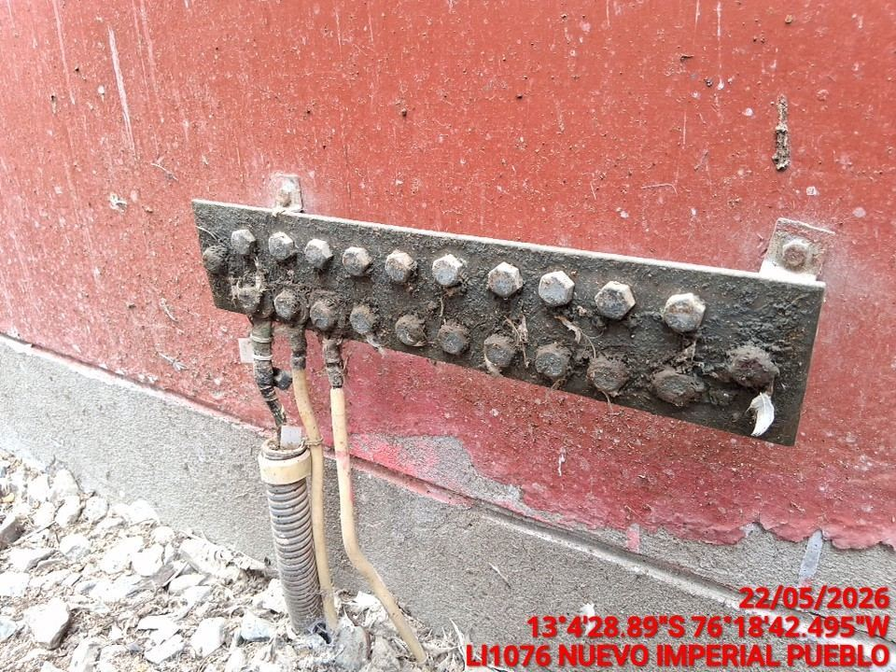 |  | 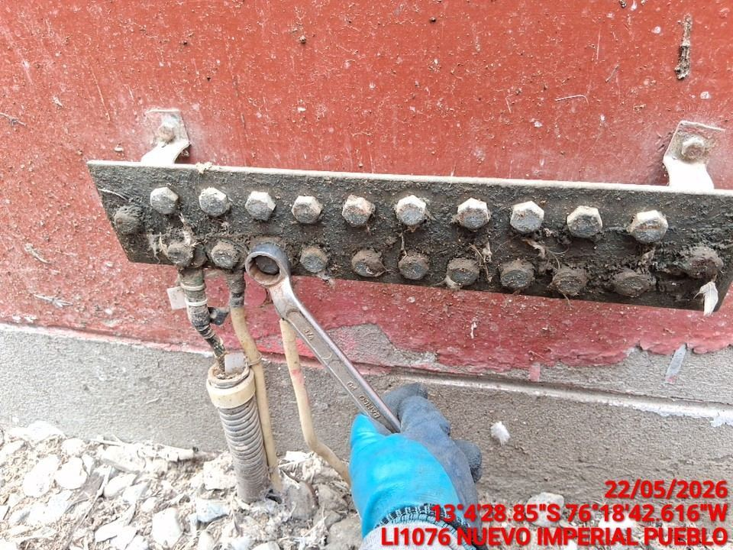 |  | 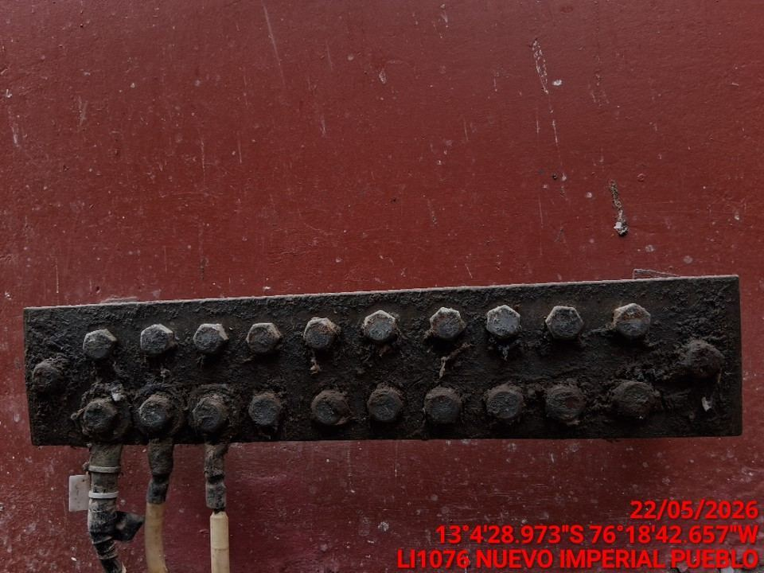

MEDICIÓN Y MEJORAMIENTO DE LA RESISTIVIDAD DEL SPAT
ANTES |  | DURANTE |  | DESPUES
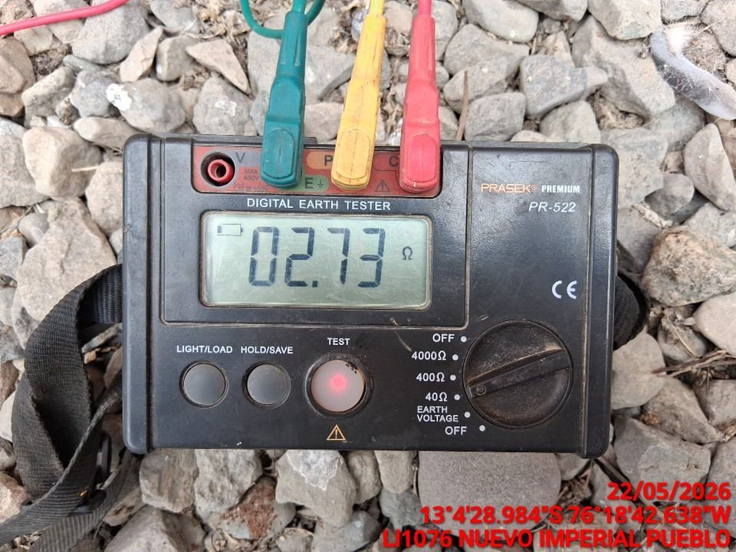 |  | 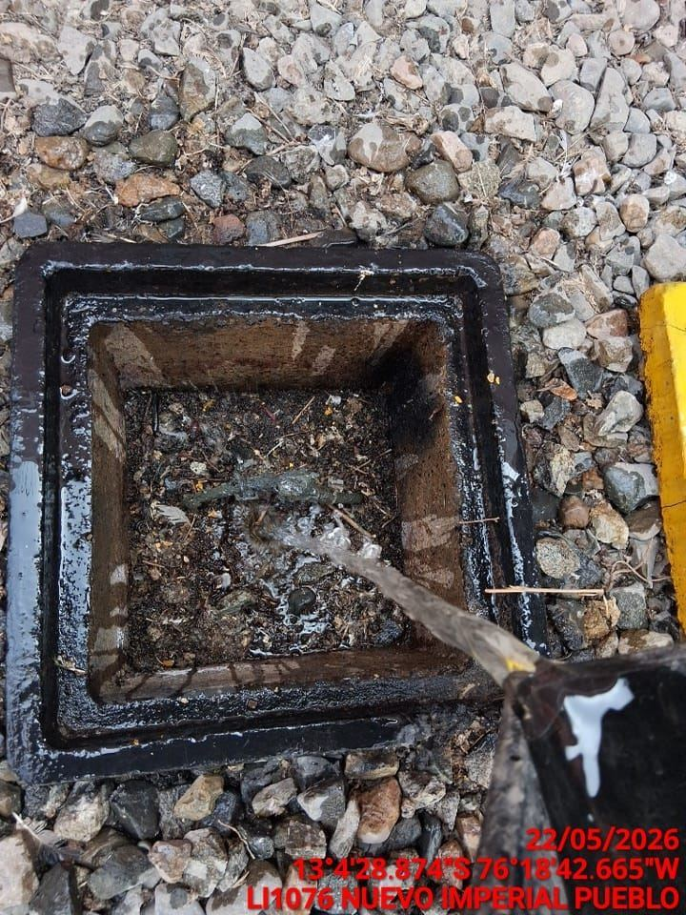 |  | 